Sheet1
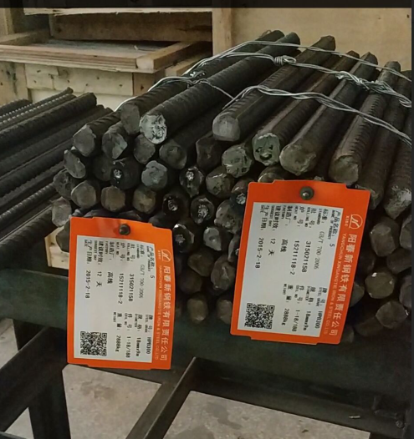
 |  |  |  | 表格编码 | JG/QMS-BK464
线卷识别调试测试报告 |  |  |  | 版本号 | A2

项目编号： 客户名称：
检验人： 检验日期： 2021/5/19 审核：
图像识别功能检验
序号 | 检验项目 | 技术标准 | 测试设备名称 | 实测数据 | 判定 | 备注
1 | 相机测试 | 正确识别线卷是否存在异常 | 电脑/实操 | 改变工况5次，均正常。 | （√）OK （）NG | 改进步骤 1. 白布后打光，可以消除一些白布褶皱和光线问题带来的影响。 2. 从不同角度取样效果可能会改进。 3. 稳定拍照环境（光源，背景等）。 | 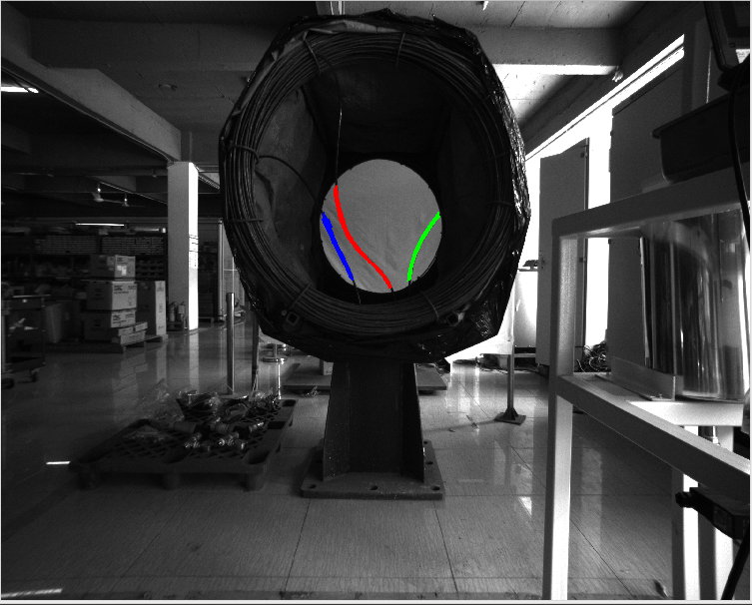

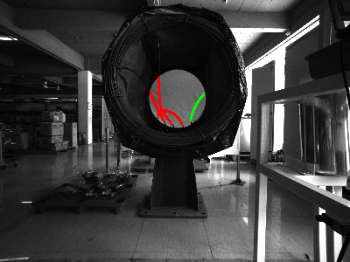

操作室PC界面功能检验
焊牌效果图
73
其它问题点： |  |  |  |  |  | 备注
1、
2、
3、

